Equipos (PC)
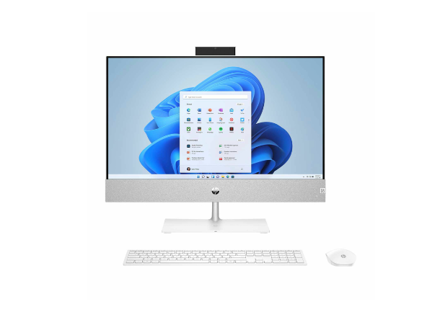
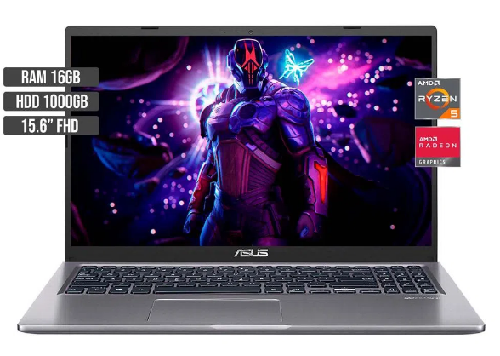
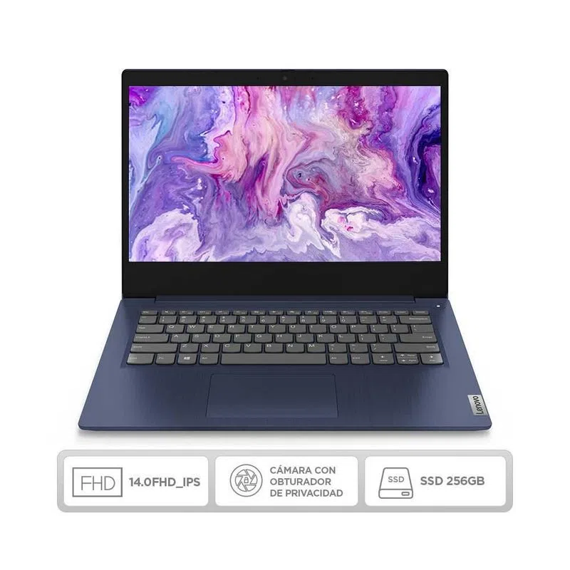
Proveedores de Equipos PC
Caracteristicas del PC |  | exito | Caracteristicas del PC |  | Éxito | Caracteristicas del PC |  | K-tronix
Procesador |  | RYZEN 5 3500U | Procesador |  | Core I5-10210U | Procesador |  | AMD Ryzen™ 7 5700U
Ram |  | 16gb | Ram |  | 4 GB | Ram |  | 16 GB
Almacenamiento |  | 1tb | Almacenamiento |  | 256 GB SSD | Almacenamiento |  | (HDD 1TB + SSD 512GB)
Tarjeta Grafica |  | x | Tarjeta Grafica |  | X | Tarjeta Grafica |  | X
Nucleos |  | 4 | Nucleos |  | 4 | Nucleos |  | 8
Página |  | https://www.exito.com/portatil-asus-m515da-amd-ryzen-5-3500u-hdd-1tb-ram-16gb-102140658-mp/p | Página | https://www.exito.com/portatil-ci5-4g-256gb-ssd-lenovo-ip-3-14iml05-3039682/p |  | Página | https://www.ktronix.com/computador-all-in-one-hp-pavilion-27-pulgadas-ca0005la-amd-ryzen-7-ram-16gb-disco-ssd-512-gb-disco-duro-1-tb-blanco/p/196337245129
Total Servicios | 4 |  | Total Servicios | 4 |  | Total Servicios |  | 4
Valor: | $1,759,000 |  | Valor: | $1,403,461 |  | Valor: | $4,999,000
Equipo 1 |  |  | Equipo 2 |  |  | Equipo 3

Resultado Final
 | MEJOR PROVEEDOR EQUIPOS
 | El mejor proveedor es 2

Servidores
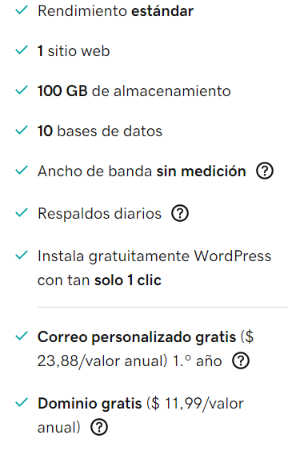
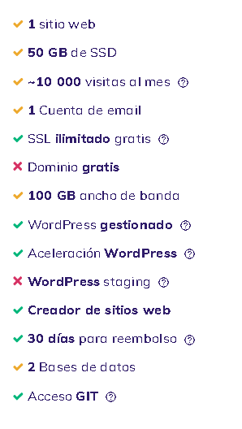
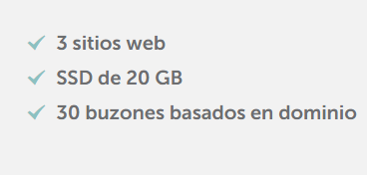
 | Proveedores de Servidores
 | SERVICIO |  | GoDaddy | SERVICIO |  | Hostinger | SERVICIO |  | Namecheap | SERVICIO |  | Amazon Web Services
 | URL |  | https://www.godaddy.com/es/hosting/web-hosting | URL |  | https://www.hostinger.com/?irclickid=0ENQNq1I2xyNUVFRYKSuOzqoUkDX-IUy0RxZQA0&irgwc=1&PID=3548717. | URL |  | https://www.namecheap.com/hosting/shared/ | URL |  | https://aws.amazon.com/es/lightsail/pricing/
 | 1 sitio web |  | x | 1 sitio web |  | x | 1 sitio web |  | x | 1 sitio web | 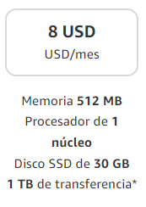 | X
 | 100 GB de almacenamiento |  | x | 100 GB de almacenamiento |  |  | 100 GB de almacenamiento |  |  | 100 GB de almacenamiento
 | Ancho de banda sin medición |  | x | Ancho de banda sin medición |  |  | Ancho de banda sin medición |  | x | Ancho de banda sin medición |  | X
 | Correo comercial gratis |  | x | Correo comercial gratis |  | x | Correo comercial gratis |  | x | Correo comercial gratis
 | Dominio gratis con un plan anual |  | x | Dominio gratis con un plan anual |  |  | Dominio gratis con un plan anual |  | x | Dominio gratis con un plan anual |  | X
 | Total Servicios |  | 5 | Total Servicios |  | 2 | Total Servicios |  | 4 | Total Servicios |  | 4
 | Valor Total x Mes: | $30,713 |  | Valor Total x Mes: | $25,900 |  | Valor Total x Mes: | $25,604 |  | Valor Total x Mes: | $40,872
 | Servidor 1 |  |  | Servidor 2 |  |  | Servidor 3 |  |  | Servidor 4

Resultado Final
 | MEJOR PROVEEDOR SERVIDOR |  |  | Mejores servicios |  |  | Servidor mas barato
 | El mejor proveedor es 1 |  |  | El mejor proveedor es 1 |  |  | El mejor proveedor es 3

